Printscreen
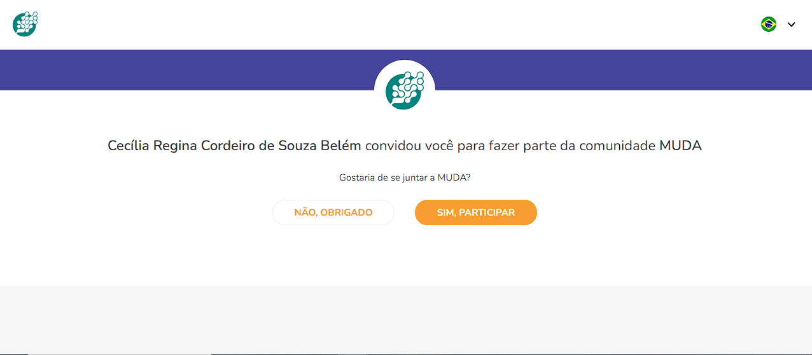
Printscreen
Nome do Projeto: |  | Muda Outras Economias
Centro de custo: |  | Muda Outras Economias
Descrição do projeto: |  | Projeto de moeda alternativa circular que visa permitir outras moedas e fortalecimento de pequenos empreendedores.
Convidado | Home deslogada | Cadastro | Tela salvar senha | Tela inserir senha | Tela Pin | Painel | Diretrizes - Modal | Bloco congelado | Apoie – Modal | Alterar comunidade Modal | Oferta | Detalhe Oferta | Filtro Oferta Modal | Filtro Transferências Modal | Criar Oferta | Perfil | Configurações | Objetivos | Como ganhar Muda | Reivindicação | Filtro Reivindicação Modal | Detalhes reivindicação modal | Detalhes reivindicação | Convite Modal | Notificações | Detalhe Notificação | Transferência | Comunidade | Contribuir | Detalhe "Comunicados"

